エビデンス（ログイン画面）
1 | ログインに成功する
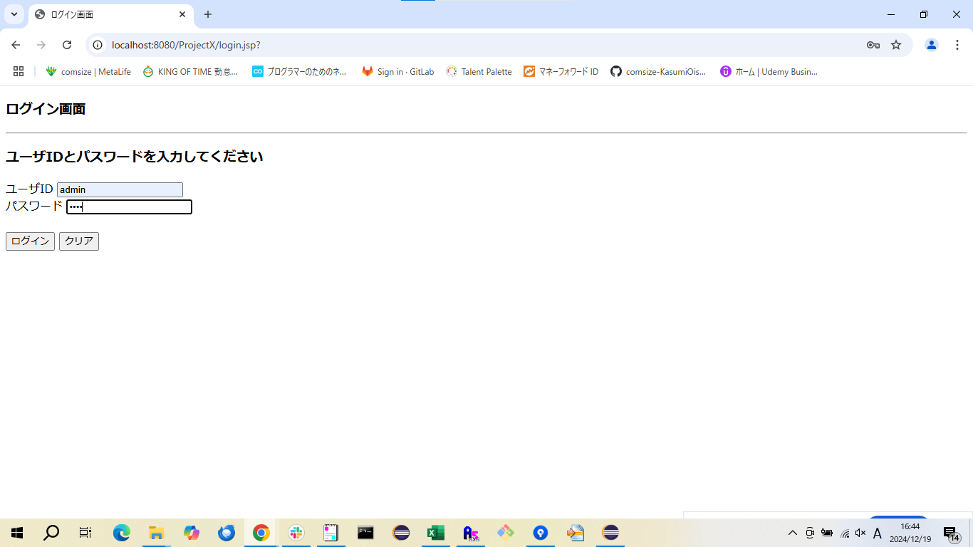

2 | ログインに失敗する

